12-4
１２－４ 地域別ため池の数
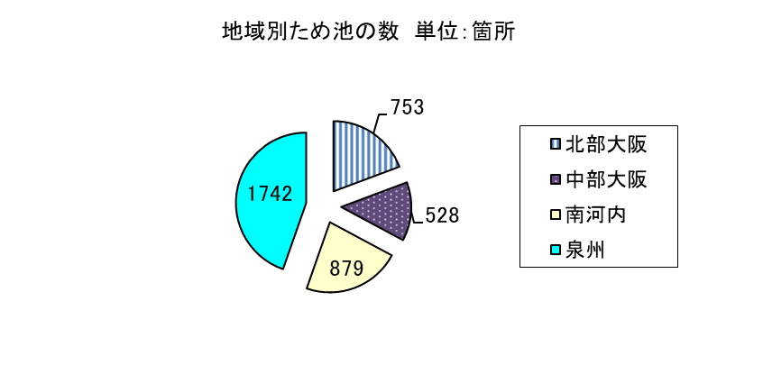

(令和５年３月末時点)

合計：3,902箇所

12-6
１２－６ 都市公園一人当たり面積の推移

 | 大阪市・堺市含む | 大阪市・堺市除く | 全国平均
H8 | 4.43 | 4.95 | 7.28
H9 | 4.54 | 5.09 | 7.46
H10 | 4.66 | 5.23 | 7.71
H11 | 4.69 | 5.31 | 7.91
H12 | 4.79 | 5.44 | 8.13
H13 | 4.83 | 5.49 | 8.35
H14 | 4.86 | 5.54 | 8.48
H15 | 4.91 | 5.59 | 8.7
H16 | 4.97 | 5.68 | 8.89
H17 | 5.02 | 5.74 | 9.1
H18 | 5.12 | 5.89 | 9.25
H19 | 5.12 | 5.53 | 9.39
H20 | 5.15 | 5.59 | 9.53
H21 | 5.28 | 5.69 | 9.68
H22 | 5.22 | 5.7 | 9.83
H23 | 5.22 | 5.71 | 9.91
H24 | 5.29 | 5.82 | 9.92
H25 | 5.29 | 5.83 | 9.92
H26 | 5.35 | 5.93 | 10.2
H27 | 5.35 | 5.93 | 10.3
H28 | 5.47 | 6.13 | 10.2
H29 | 5.5 | 6.19 | 10.5
H30 | 5.52 | 6.23 | 10.6
R1 | 5.71 | 6.54 | 10.66
R2 | 5.84 | 6.75 | 10.6
R3 | 5.89 | 6.82 | 10.7

※H19年度より大阪市に加え堺市を除く数値にて記載

